画面
機能設計書 |  |  |  |  | システム名 |  | プロジェクト名 | 登録日付 | 更新日付
 |  |  |  |  | Biz-X POTTS
画面レイアウト |  |  |  |  | サブシステム名 |  | 機能名名 | 登録担当者 | 更新担当者
 |  |  |  |  | 棚卸 |  | 棚卸開始

 | 画面レイアウト

 |  | 棚卸開始

 |  |  | 棚卸日 |  |  | 倉庫
 |  |  | yyyy/mm/dd

 |  |  | ロケーション一覧
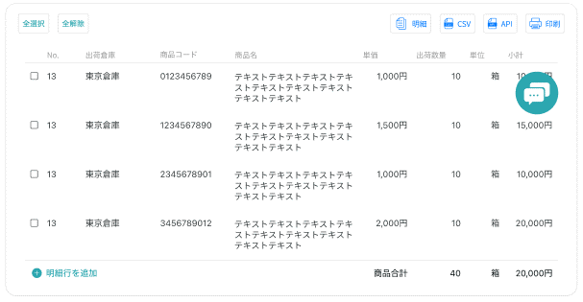

 |  |  |  |  |  |  |  |  | 具体项目参照
 |  |  |  |  |  |  |  |  | 【画面項目定義】

 |  |  |  | 登録

画面 (SP)
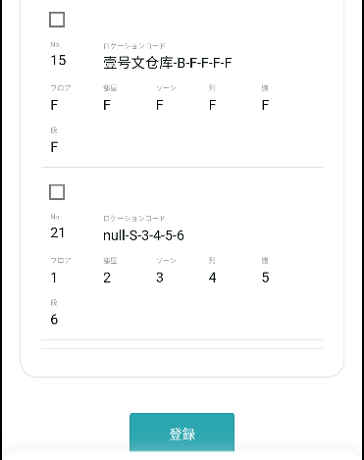
機能設計書 |  | システム名 | プロジェクト名 | 登録日付 | 更新日付
 |  | Biz-X POTTS
画面レイアウト |  | サブシステム名 | 機能名名 | 登録担当者 | 更新担当者
 |  | 棚卸 | 棚卸開始

 | 画面レイアウト

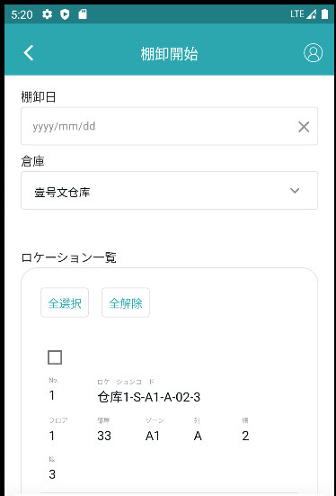

 |  |  | 具体项目参照
 |  |  | 【画面項目定義】

画面項目定義 (SP)
機能設計書 |  |  | システム名 |  |  |  | プロジェクト名 |  |  |  |  |  | 登録日付 |  |  | 更新日付
 |  |  | Biz-X POTTS
画面項目定義 |  |  | サブシステム名 |  |  |  | 機能名名 |  |  |  |  |  | 登録担当者 |  |  | 更新担当者
 |  |  | 棚卸 |  |  |  | 棚卸開始

PC端参照
No | 項目名 | ID | 種類 | 属性 | DB 桁数 | 画面 桁数 | IO | タブ | 必須 | 表示 | 配置 | IME | ref | chk | 書式 |  | 概要 | 登録時仕様 |  | 更新時仕様
 |  |  |  |  |  |  |  |  |  |  |  |  |  |  |  |  |  | 取得元 | 仕様 | 取得元 （照会/削除も同様） | 仕様

 | 棚卸開始
 | 棚卸日 |  |  |  |  |  |  |  | 〇 |  |  |  |  |  |  |  |  | dtb_inventory(棚卸) | 棚卸日
 | 倉庫 |  |  |  |  |  |  |  | 〇 |  |  |  |  |  |  |  | 下拉框 | mtb_warehouse(倉庫マスタ) | 倉庫名称
 | ロケーション一覧（无分页）
 | ID |  |  |  |  |  |  |  |  | 〇 |  |  |  |  |  |  |  | mtb_location(ロケーションマスタ) | id
 | ロケーションコード |  |  |  |  |  |  |  |  | 〇 |  |  |  |  |  |  |  | mtb_location(ロケーションマスタ) | ロケーションコード
 | フロア |  |  |  |  |  |  |  |  | 〇 |  |  |  |  |  |  |  | mtb_location(ロケーションマスタ) | フロア
 | 部屋 |  |  |  |  |  |  |  |  | 〇 |  |  |  |  |  |  |  | mtb_location(ロケーションマスタ) | 部屋
 | ゾーン |  |  |  |  |  |  |  |  | 〇 |  |  |  |  |  |  |  | mtb_location(ロケーションマスタ) | ゾーン
 | 列 |  |  |  |  |  |  |  |  | 〇 |  |  |  |  |  |  |  | mtb_location(ロケーションマスタ) | 列
 | 棚 |  |  |  |  |  |  |  |  | 〇 |  |  |  |  |  |  |  | mtb_location(ロケーションマスタ) | 棚
 | 段 |  |  |  |  |  |  |  |  | 〇 |  |  |  |  |  |  |  | mtb_location(ロケーションマスタ) | 段

イベント仕様 (SP)
機能設計書 |  |  | システム名 |  | プロジェクト名 | 登録日付 |  | 更新日付
 |  |  | Biz-X POTTS
イベント仕様 |  |  | サブシステム名 |  | 機能名名 | 登録担当者 |  | 更新担当者
 |  |  | 棚卸 |  | 棚卸開始

PC端参照
No | 対象 | イベント |  | 処理内容 |  |  | 備考
 |  | 初期化 |  | 画面清空，检索仓库名的下拉框数据 检索表：mtb_warehouse(倉庫マスタ) 检索条件：【会社_ID】=登陆者的会社ID
 |  | 倉庫选择 |  | 倉庫选择完毕，根据选择的仓库更新ロケーション一覧数据 检索表：mtb_location(ロケーションマスタ) 检索条件：【会社_ID】= 登陆者的会社ID 【削除区分】=【2:未削除】 【倉庫ID】=选中的仓库对应的ID 将检索结果显示在一览上 |  |  | table没有分页
 |  | 全选择/全解除 |  | 点击按钮可以全选择/全解除当前页表中所有数据
 |  | 登録 |  | 1check【棚卸日】和【倉庫】和【ロケーション】是否输入。未输入的场合，提示【请输入必入力数据】 2check未確定の過去の棚卸日是否存在 根据输入的【倉庫】检索表dtb_inventory(棚卸) 检索条件：【倉庫ID】=画面入力的倉庫ID 【会社_ID】=登陆者的会社ID 【確定】=【2:OFF(default) 】 【棚卸日】<>画面入力的【棚卸日】 【削除区分】=【2:未削除】 检索结果不为0件，报错，提示【未確定の棚卸日が存在するので、登録が失敗する】 3check 检索表：dtb_inventory(棚卸) 检索条件：【倉庫ID】=画面入力的倉庫ID 【会社_ID】=登陆者的会社ID 【棚卸日】= 画面入力的棚卸日 【削除区分】=【2:未削除】 检索结果不为零件， 棚卸確定済みの棚卸日は入力不可 3-1【確定】=【1:ON】的场合，报错，提示【当前棚卸日对应仓库已完成盘点，请确认输入内容】 同一棚卸日的场合，确认是否删除已经输入的盘点情报 3-2【確定】=【2:OFF(default) 】的场合，弹出提示框， 提示【已经输入的数据要清空吗】 取消：返回页面 复位： 3-2-1更新表dtb_inventory_detail(棚卸明細) 字段：【削除区分】=【1:削除済み】 条件：【棚卸ID】=3检索结果的ID 3-2-2插入表dtb_inventory_detail(棚卸明細) 根据画面选中的ロケーション检索表dtb_product_location(商品在庫位置)，所得数据，插入表dtb_inventory_detail(棚卸明細) 返回页面 4插入棚卸数据（3检索结果零件场合） 插入表dtb_inventory(棚卸) 插入表dtb_inventory_detail(棚卸明細) |  |  | リセット：复位 check参照补足页面

